面积指标及财报
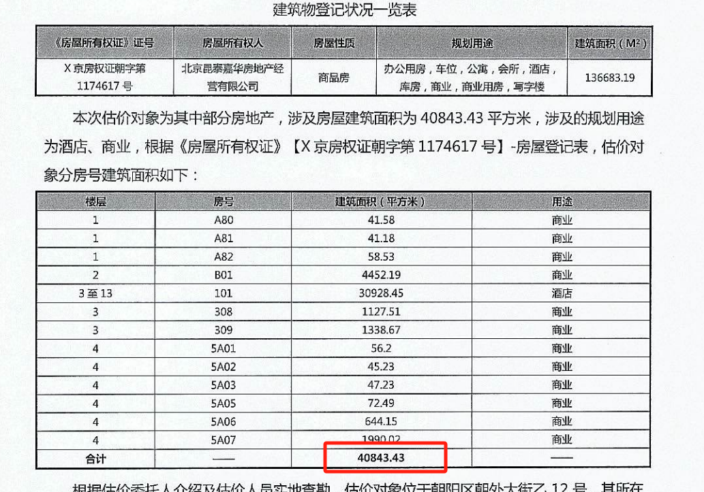
部位 | 建筑面积 | 楼层 | 规划用途
A80 | 41.58 | 1 | 商业
A81 | 41.18 | 1 | 商业
A82 | 58.53 | 1 | 商业
B01 | 4452.19 | 2 | 商业
101 | 30928.45 | 3-13层 | 酒店
308 | 1127.51 | 3 | 会所
309 | 1338.67 | 3 | 会所
5A01 | 56.2 | 4 | 会所
5A02 | 45.23 | 4 | 会所
5A03 | 47.23 | 4 | 会所
5A05 | 72.49 | 4 | 会所
5A06 | 644.15 | 4 | 会所
5A07 | 1990.02 | 4 | 会所
合计 | 40843.43

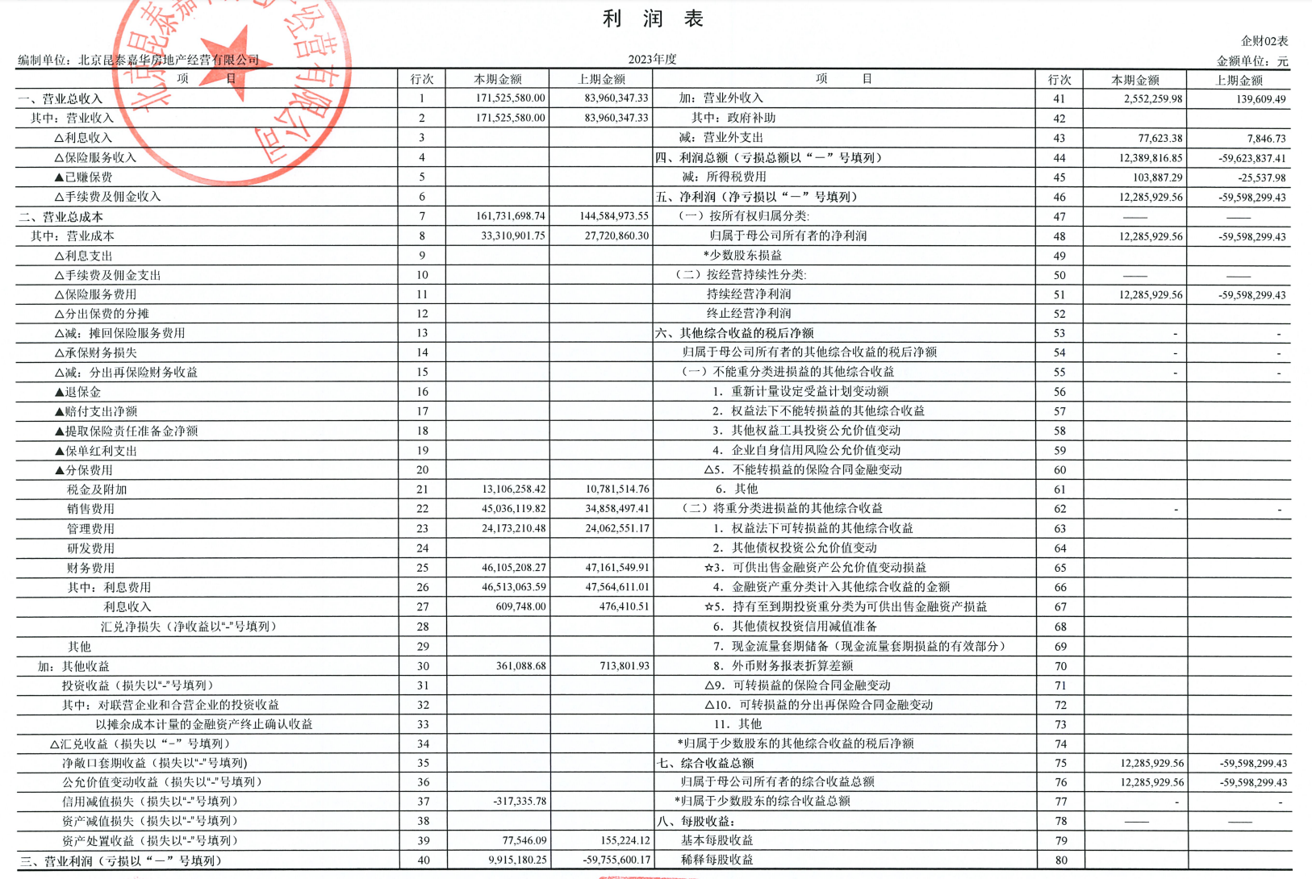

2023年
营业收入 | 17152.558
营业成本 | 3331.0901 |  | 0.19420369253
税金及附加 | 1310.6258
销售费用 | 4503.6119
管理费用 | 2417.321 |  | 0.14093064137
财务费用 | 4610.5208 |  | 0.26879494009

2022年
营业收入 | 12709.9336
营业成本 | 5151.528 |  | 0.40531509936
税金及附加 | 1416.3983
销售费用 | 7562.8926
管理费用 | 7632.2006
财务费用 | 4708.4212

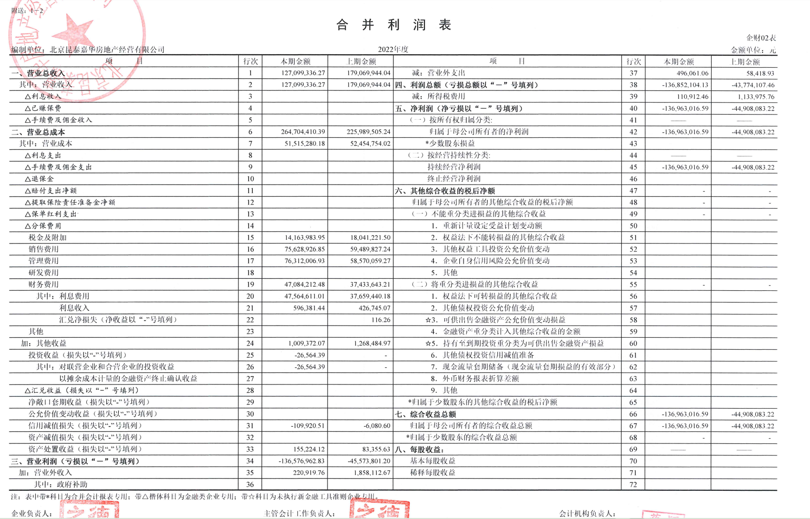

土地案例
地块名称 | 地块编号 | 用地性质 | 建设用地面积(㎡) | 规划建筑面积(㎡) | 容积率 | 出让方式 | 详细规划 | 成交时间 | 交易状态 | 受让单位 | 成交价(万元) | 成交楼面价(元/㎡) | 溢价率(%) | 出让年限(年)
北京市朝阳区大屯地区0205-659地块及周边储备用地B4综合性商业金融服务业用地 | 京土储挂(朝)[2023]074号 | 商业/办公用地 | 9999.98 | 17599.96 | 1.76 | 挂牌 | B4综合性商业金融服务业用地 | 2024-01-29 00:00:43 | 已成交 | 安徽省高速地产集团有限公司 | 37700 | 21421 | 0 | 商业 40 年 办公 50 年
北京市海淀区学院路北端A、B、C、J地块B4综合性商业金融服务业用地、 B23研发设计用地 | 京土储挂(海)[2023]073号 | 商业/办公用地 | 70601.06 | 285523 | 4.04 | 挂牌 | B4综合性商业金融服务业用地、B23研发设计用地 | 2024-01-23 00:00:43 | 已成交 | 腾讯科技(北京)有限公司 | 642000 | 22485 | 0 | 商业 40 年; 办公 50 年; 公服(科研) 50 年
北京市石景山区中关村科技园区石景山园北I区1605-650地块B23研发设计用地 | 京土储挂(石)[2023]072号 | 商业/办公用地 | 32636.74 | 78328 | 2.4 | 挂牌 | B23研发设计用地 | 2024-01-17 00:00:43 | 已成交 | 北京保恒置业发展有限公司 | 65000 | 8298 | 0 | 20
北京丽泽金融商务区北区A地块建设及综合治理项目FT00-0609-0037(2)地块B4综合性商业金融服务业用地 | 京土储挂(丰)[2023]067号 | 商业/办公用地 | 7467 | 52000 | 小于等于7 | 挂牌 | B4综合性商业金融服务业用地 | 2023-12-28 00:00:43 | 已成交 | 中国南水北调集团综合服务有限公司 | 118000 | 22692 | 0 | 商业40年 办公50年
北京市海淀区西北旺镇永丰产业基地(新)HD00-0403-004地块F3其他类多功能用地 | 京土储挂(海)[2023]039号 | 商业/办公用地 | 49900.54 | 109781.19 | 2.2 | 挂牌 | F3其他类多功能用地 | 2023-08-03 00:00:43 | 已成交 | 北京泽御置业有限公司 | 227000 | 20677 | 0 | 商业40年办公50年
北京市朝阳区太阳宫乡0301-613地块B4综合性商业金融服务业用地 | 京土储挂(朝)[2023]031号 | 商业/办公用地 | 10610.35 | 47747 | 4.5 | 挂牌 | B4综合性商业金融服务业用地 | 2023-07-07 00:00:43 | 已成交 | 北京懋源鸿竺房地产开发有限公司 | 134000 | 28065 | 0 | 商业40年办公50年
北京市丰台区丽泽金融商务区FT00-0612-0016等地块F3其他类多功能用地、S32公交场站设施用地 | 京土储挂(丰)[2023]014号 | 商业/办公用地 | 67829.21 | 298100 | 4.4 | 挂牌 | F3其他类多功能用地、S32公交场站设施用地 | 2023-06-13 00:00:43 | 已成交 | 北京金唐丽行科技服务有限责任公司 、北京金唐建投科技服务中心(有限合伙) 、北京丽控建投科技服务中心(有限合伙) | 680000 | 22811 | 0 | 商业40年办公50年 | 10105.273
北京市朝阳区朝阳站交通枢纽南侧建设用地一体化项目0313-5597、5598、5599地块B4综合性商业金融服务业用地 | 京土储挂(朝)[2023]001号 | 商业/办公用地 | 62796.8 | 275500 | 4.39 | 挂牌 | B4综合性商业金融服务业用地 | 2023-02-23 00:00:43 | 已成交 | 北京顺进商务咨询有限公司 | 635800 | 23078 | 0 | 商业40年办公50年 | 10223.554
北京市石景山区中关村科技园石景山园北Ⅱ区西井地块土地一级开发项目1606-605地块B23研发设计用地 | 京土储挂(石)[2022]070号 | 商业/办公用地 | 64012.4 | 192037.19 | 3 | 挂牌 | B23研发设计用地 | 2023-01-05 00:00:43 | 已成交 | 北京中关村工业互联网产业发展有限公司 | 177000 | 9217 | 0 | 50年
北京市海淀区西北旺镇永丰产业基地(新)HD00-0403-009地块F3其他类多功能用地 | 京土储挂(海)[2022]063号 | 商业/办公用地 | 32733.22 | 72013.08 | 2.2 | 挂牌 | F3其他类多功能用地 | 2022-10-31 00:00:43 | 已成交 | 北京永丰数字融汇科技有限责任公司 | 149000 | 20691 | 0 | 商业40年办公50年
北京市海淀区西北旺镇永丰产业基地(新)HD00-0403-001地块F3其他类多功能用地 | 京土储挂(海)[2022]062号 | 商业/办公用地 | 29506.55 | 64914.41 | 2.2 | 挂牌 | F3其他类多功能用地 | 2022-10-31 00:00:43 | 已成交 | 北京永丰数字先行科技有限责任公司 | 135000 | 20797 | 0 | 商业40年办公50年
北京市丰台区丽泽金融商务区D-01地块B4综合性商业金融服务业用地 | 京土储挂(丰)[2022]043号 | 商业/办公用地 | 12629.88 | 80000 | ≤6.33 | 挂牌 | B4综合性商业金融服务业用地 | 2022-08-25 00:00:43 | 已成交 | 北京福榕置业有限公司 | 166000 | 20750 | 0 | 商业40年办公50年 | 9192.25
北京市海淀区西北旺镇永丰产业基地(新)HD00-0403-024地块F3其他类多功能用地 | 京土整储挂(海)[2021] 082号 | 商业/办公用地 | 38252.55 | 84155.61 | 2.2 | 挂牌 | F3其他类多功能用地 | 2021-10-26 00:00:43 | 已成交 | 北京永丰数字共享科技有限责任公司 | 175000 | 20795 | 0 | 商业40年,办公50年
北京市海淀区西北旺镇永丰产业基地(新)HD00-0403-011地块F3其他类多功能用地 | 京土整储挂(海)[2021] 081号 | 商业/办公用地 | 30025.18 | 66055.39 | 2.2 | 挂牌 | F3其他类多功能用地 | 2021-10-26 00:00:43 | 已成交 | 北京永丰数字融合科技有限责任公司 | 137000 | 20740 | 0 | 商业40年,办公50年
北京市石景山区首钢园区东南区土地一级开发项目1612-774地块B4综合性商业金融服务业用地 | 京土整储挂(石)[2021] 079号 | 商业/办公用地 | 12136.3 | 42477 | 3.5 | 挂牌 | B4综合性商业金融服务业用地 | 2021-10-26 00:00:43 | 已成交 | 北京首鹰置业有限公司 | 71000 | 16715 | 0 | 商业40年,办公50年
北京市海淀区西北旺镇永丰产业基地(新)HD00-0403-003地块F3其他类多功能用地 | 京土整储挂(海)[2021] 080号 | 商业/办公用地 | 25121.77 | 55267.89 | 2.2 | 挂牌 | F3其他类多功能用地 | 2021-10-26 00:00:43 | 已成交 | 北京永丰数字先导科技有限责任公司 | 115000 | 20808 | 0 | 商业40年,办公50年
北京市石景山区中关村科技园石景山园北Ⅱ区西井地块土地一级开发项目1606-034地块B1商业用地 | 京土整储挂(石)[2020]045号 | 商业/办公用地 | 28676.63 | 114706.51 | ≤4.0 | 挂牌 | B1商业用地 | 2020-12-14 00:00:43 | 已成交 | 中关村发展集团股份有限公司 、北京石景山产业发展有限公司联合体 | 175500 | 15300 | 0 | 商业40年、办公50年
北京市海淀区西八里庄0711-652、640、641地块B4综合性商业金融服务业用地 | 京土整储挂(海)[2020]042号 | 商业/办公用地 | 51788.13 | 184800 | 0711一652≤4.5,0711一640≤1.7,0711一641≤1.3 | 挂牌 | B4综合性商业金融服务业用地 | 2020-12-02 00:00:43 | 已成交 | 中国电建地产集团有限公司 | 579500 | 31358 | 1.58 | 商业40年、办公50年
北京市朝阳区望京花家地西里三组团配套综合楼1006-605地块B4商业金融用地 | 京土整储挂(朝)[2020]004号 | 商业/办公用地 | 7289.19 | 21867.57 | ≤3 | 挂牌 | B4商业金融用地 | 2020-04-02 00:00:43 | 已成交 | 北京金隅嘉业房地产开发有限公司 | 35200 | 16097 | 0 | 商业40年、办公50年
北京市石景山区古城南街东侧(首钢园区东南区)1612-769、775等地块B4综合性商业金融服务业用地 | 京土整储挂(石)[2019]037号 | 商业/办公用地 | 30159.25 | 138421 | 1612-775≤4,1612-769≤5 | 挂牌 | B4综合性商业金融服务业用地 | 2019-12-12 00:00:43 | 已成交 | 北京璟鑫达房地产开发有限公司 | 230100 | 16623 | 0 | 商业40年、办公50年
北京市石景山区古城南街东侧(首钢园区东南区)1612-778、779、783、784、786等地块B4综合性商业金融服务业用地、F3其他类多功能用地 | 京土整储挂(石)[2019]038号 | 商业/办公用地 | 35629.12 | 100429 | 1612-778≤3.5,779≤4,783、786≤1.1,784≤1.5 | 挂牌 | B4综合性商业金融服务业用地、F3其他类多功能用地 | 2019-12-12 00:00:43 | 已成交 | 北京璟鑫达房地产开发有限公司 | 166700 | 16599 | 0 | 商业40年、办公50年
北京市海淀区学院路北端A、B、C、J地块B4综合性商业金融服务业用地、B23研发设计用地 | 京土整储招(海)[2019]034号 | 商业/办公用地 | 70601.07 | 285523 | ≤4.04 | 招标 | B4综合性商业金融服务业用地、B23研发设计用地 | 2019-12-02 00:00:43 | 已成交 | 紫光集团有限公司 、紫光股份有限公司 、紫光国芯微电子股份有限公司 、北京紫光科技服务集团有限公司联合体 | 660900 | 23147 | 0 | 商业40年、办公50年
北京市海淀区西三旗1811-L04地块B4综合性商业金融服务业用地 | 京土整储挂(海)[2019]015号 | 商业/办公用地 | 22035.93 | 61700.6 | ≤2.8 | 挂牌 | B4综合性商业金融服务业用地 | 2019-07-04 00:00:43 | 已成交 | 北京润置商业运营管理有限公司 | 103700 | 16807 | 0 | 商业40年、办公50年
北京市海淀区"海淀北部地区整体开发"西北旺镇HD00-0402-0102地块(永丰产业基地)B1商业用地 | 京土整储挂(海)[2019]005号 | 商业/办公用地 | 32158.94 | 96476.82 | ≤3 | 挂牌 | B1商业用地 | 2019-05-28 00:00:43 | 已成交 | 北京实创科技园开发建设股份有限公司 | 263800 | 27343 | 0 | 商业40年、办公50年
北京市朝阳区奥林匹克公园中心区B23等地块B4综合性商业金融服务业用地、F3其他类多功能用地 | 京土整储挂(朝)[2018]026号 | 商业/办公用地 | 138746.3 | 486596 | 3.51 | 挂牌 | B4综合性商业金融服务业用地、F3其他类多功能用地 | 2018-11-05 00:00:43 | 已成交 | 北京北辰实业集团有限责任公司 | 866300 | 17803 | 0 | 商业40年、办公50年
北京市丰台区丽泽金融商务区南区F-22、F-23地块F3其他类多功能用地 | 京土整储招(丰)[2018]014号 | 商业/办公用地 | 39410.74 | 120000 | 3.04 | 招标 | F3其他类多功能用地 | 2018-07-06 00:00:43 | 已成交 | 中证机构间报价系统股份有限公司 、中国银河证券股份有限公司联合体 | 318758 | 26563 | 0 | 商业40年、办公50年
北京市石景山区中关村科技园区石景山园北I区1605-636地块B23研发设计用地 | 京土整储挂(石)[2017]098号 | 商业/办公用地 | 59747.77 | 89622 | 1.5 | 挂牌 | B23研发设计用地 | 2018-01-09 00:00:43 | 已成交 | 北京保险产业园投资控股有限责任公司 、北京保汇置业发展有限公司联合体 | 146800 | 16380 | 0 | 办公50年
北京市石景山区中关村科技园区石景山园北I区1605-651地块B23研发设计用地 | 京土整储挂(石)[2017]099号 | 商业/办公用地 | 31420.65 | 65983 | 2.1 | 挂牌 | B23研发设计用地 | 2018-01-09 00:00:43 | 已成交 | 北京京石科园置业发展有限公司 | 108100 | 16383 | 0 | 办公50年
...
